Пример
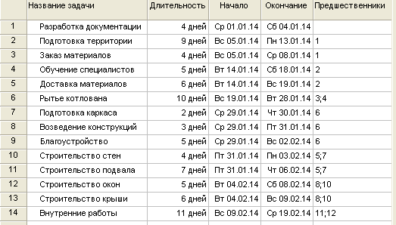
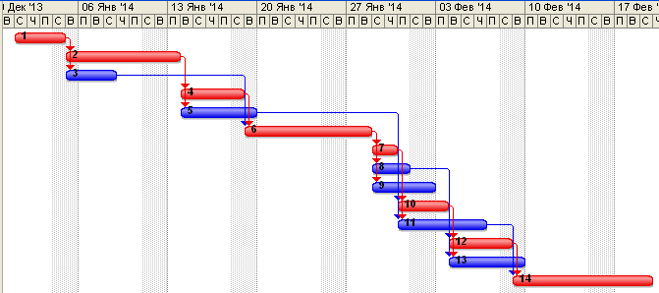
Файл скачан с сайта excel2.ru >>>
Перейти к статье >>>
Поиск решения MS EXCEL. Критический путь
Проект состоит из 14 работ (задач). Работы начинаются и заканчиваются вехами (всего их 9). Заданы длительности работ и связи их друг с другом.
Вехи проекта
№ | Вехи | Входят | Выходят | Разница | Старт/ Финиш
1 | Старт проекта | 0 | 1 | 1 | 1
2 | Лицензия получена | 1 | 1 | 0 | 0
3 | Материалы заказаны | 1 | 1 | 0 | 0
4 | Старт строительства | 1 | 1 | 0 | 0
5 | Котлован готов | 1 | 1 | 0 | 0
6 | Стены смонтированы | 1 | 1 | 0 | 0
7 | Перекрытие возведено | 1 | 1 | 0 | 0
8 | Внешние работы завершены | 1 | 1 | 0 | 0
9 | Корпус к сдаче готов | 1 | 0 | -1 | -1

Перечень работ
№ | Работа | Веха Начало | Веха Конец | Дни | На крит. пути?
1 | Разработка документации | 1 | 2 | 4 | 1
2 | Подготовка территории | 2 | 3 | 9 | 1
3 | Заказ материалов | 2 | 4 | 4 | 0
4 | Обучение специалистов | 3 | 4 | 5 | 1
5 | Доставка материалов | 3 | 6 | 6 | 0
6 | Рытье котлована | 4 | 5 | 10 | 1
7 | Подготовка каркаса | 5 | 6 | 2 | 1
8 | Возведение конструкций | 5 | 7 | 3 | 0
9 | Благоустройство | 5 | 9 | 5 | 0
10 | Строительство стен | 6 | 7 | 4 | 1
11 | Строительство подвала | 6 | 8 | 7 | 0
12 | Строительство окон | 7 | 8 | 5 | 1
13 | Строительство крыши | 7 | 9 | 6 | 0
14 | Внутренние работы | 8 | 9 | 11 | 1
 |  |  | Длительность критического пути | 50

